diag hierro red
Características |  |  |  |  |  |  |  |  | E | 200000

b | 20 | cm | diam cord | 25 |  | Fy cord | 400 |  | Acord | 4.9087385212
h | 45 | cm | diam diag lat | 16 |  | Fy diag | 400 |  | Adiaglat | 2.0106192983
s | 30 | cm | diam diag sup | 16 |  |  |  |  | Adiaglsup | 2.0106192983

n | 4 |  | dx | 25 |  |  |  |  | Ag | 19.634954085
n1 | 2 |  | dy | 47.43
n0 | 2
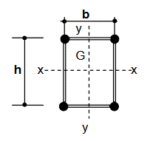
Solicitaciones
Flexo tracción |  |  |  | Flexo compresión
Mux | 0 |  |  | Mux
Muy | 52.58 | kNm |  | Muy | 48.28 | kNm
Tu | 31.33 | kN |  | Pu | 29.08 | kN
Vux | 0 | kN |  | Vux | 0 | kN
Vuy | 10.5 | kN |  | Vuy | 11.36 | kN

Verificación de los cordones
Flexo tracción

Tu1 | 66.25 | kN | Traccion
Pu1 | 50.59 | kN | Compresion
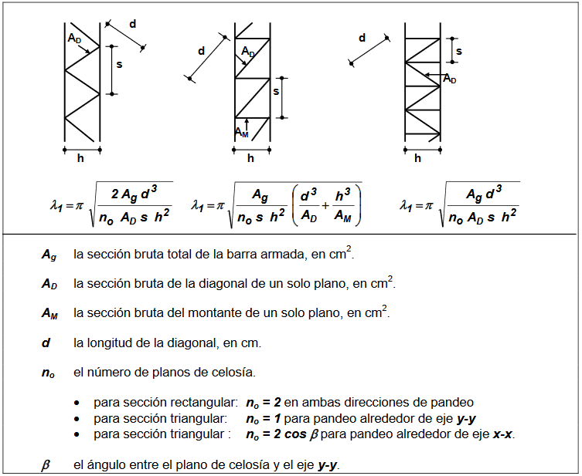
Flexo compresión
kLy | 72 |  | kLx | 72
e0y | 0.14 |  | e0x | 0.14

Lamda1y | 13.01 |  | Lamda1x | 11.2 |  | controlar seccion diag

ry | 22.5 |  | rx | 10

lambda0y | 3.2 |  | lambda0x | 7.2

lambdamy | 13.4 |  | lambdamx | 13.31

Pcmy | 21584.9 |  | Pcmx | 21877.79

Msy | 48.39 |  | Msx | 0.04

Pu1 | 61.14

Verificacion Compresion
Pu | 61.14

fic | 0.8 |  |  | para Fy > 250MPa
k | 1 |  |  | ver si no es 0.8
kL | 59.5
lambdac | 1.355 |  | delta | 1.7009875
chi | 0.366
Fcr | 146.4

Pd1 | 57.49 |  | eta | 1.0634893025 | > | 1 | No Verifica

Verificacion Traccion
fi | 0.9
Td1 | 176.71 |  | eta | 0.37490804142 | < | 1 | Verifica

Verificacion de las diagonales
Flexo tracción
Du1 | 5.53 |  | Du2 | 0

Flexo compresión

betay | 0.007864577092 |  | betax | 0.007864435056

Vsuy | 11.588701902 |  | Vsux | 0.22869777143

Du1 | 6.1072459023 |  | Du2 | 0.14293610714

Verificacion a compresion de la diagonal
Du | 18.15

fic | 0.85 |  |  | para Fy < 250MPa
k | 0.85 | L | 40
kLd | 34
lambdac | 1.2099963238 |  | delta | 1.4794946511
chi | 0.42902723821
Fcr | 171.61089528

Pd1 | 29.328755118 |  | eta | 0.61884658681 | < | 1 | Verifica | controlar seccion diag

Presillas Extremas

I1 | 3.8349519697
Ipmin | 28.762139773

